操作
バグ取りスイマー_仕様書_プレイヤー

仕様書：操作

トップページ
 | Xboxコントローラー操作
リソース

操作
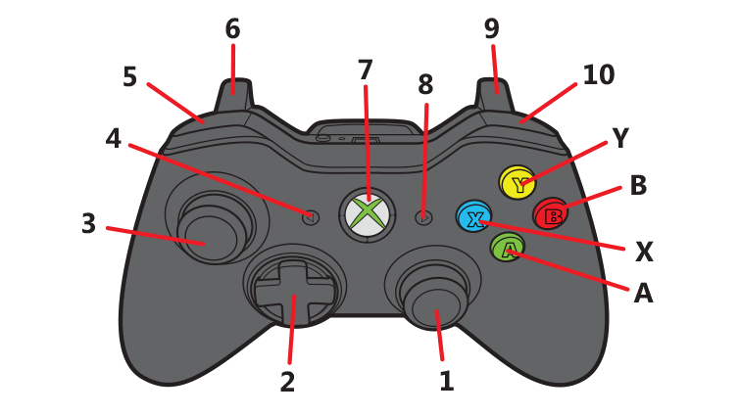
状態

 | 名前 | 操作名称 | 説明 | 入力（上図）

 | キーボード 操作

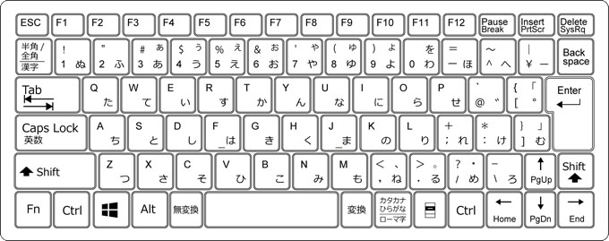

 | 名前 | 操作名称 | 説明 | 入力（上図）

状態
バグ取りスイマー_仕様書_プレイヤー

仕様書：状態

トップページ
 | プレイヤーの概要
リソース

操作
・
・ ・ ・
・
・
・今作の主人公、プレイヤーキャラ：スイマー
・水中で泳ぎ、コードを突いて、回転させる事が可能 ・ ・
・
・
状態

 | スイマーのスケール調整

▼スケール調整
・コライダー
幅： 8.25 高さ：3.25
・スプライト
幅：8 高さ3

緑色枠：コライダー
黄色枠：スプライト

 | スイマーの移動速度挙動

 | 実施項目リスト
 | ・スイマーの動きは「少しキビキビとした挙動」になるのが理想
 | ・スイマーの挙動の実装は「DoTween」で行う
 | ・Dotweenの移動は「」を設定する
 | ・
 | ・
 | ・
 | ・

 | 実施項目リスト
 | ・
 | ・
 | ・
 | ・
 | ・
 | ・
 | ・

 | 実施項目リスト
 | ・
 | ・
 | ・
 | ・
 | ・
 | ・
 | ・

 | 実施項目リスト
 | ・
 | ・
 | ・
 | ・
 | ・
 | ・
 | ・

 | 実施項目リスト
 | ・
 | ・
 | ・
 | ・
 | ・
 | ・
 | ・

 | 実施項目リスト
 | ・
 | ・
 | ・
 | ・
 | ・
 | ・
 | ・

 | 実施項目リスト
 | ・
 | ・
 | ・
 | ・
 | ・
 | ・
 | ・

 | 実施項目リスト
 | ・
 | ・
 | ・
 | ・
 | ・
 | ・
 | ・

 | 実施項目リスト
 | ・
 | ・
 | ・
 | ・
 | ・
 | ・
 | ・

